使い方
 | 前提
 | 当ツールはExcelの機能である「PowerQuery」を使用しています。
 | PowerQueryとは、2016年に公開されたMicrosoft製のデータ分析用Excelアドインであり、Excel2010以降に対応しています。
 | Excel2010以降で動作しますが、完全な動作を保証するものでは有りません。

 | 当ファイルを開きましたら、以下の通り「コンテンツの有効化」ボタンを押下してください。
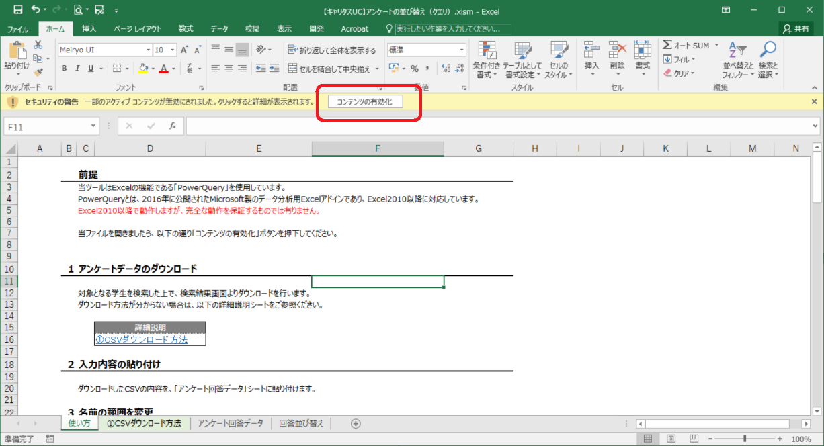

1 | アンケートデータのダウンロード

 | 対象となる学生を検索した上で、検索結果画面よりダウンロードを行います。
 | ダウンロード方法が分からない場合は、以下の詳細説明シートをご参照ください。

 |  | 詳細説明
 |  | ①CSVダウンロード方法

2 | 入力内容の貼り付け

 | ダウンロードしたCSVの内容を、「アンケート回答データ」シートに貼り付けます。

3 | 名前の範囲を変更

 | 名前に設定されているセルの範囲を、「2：入力内容の貼り付け」で張り付けたデータに合わせて変更してください。

 |  | 参考
 |  | ②定義された名前を編集、削除するには

4 | 名前の範囲を変更

 | 以下、更新ボタンを押下してください。

 | 「回答並び替え」シートに、並び替えたデータ出力されます。

 | （注意事項）

 | 設問数が多いアンケート⇒設問数が少ないアンケート、で更新すると、
 | 「回答並び替え」シートの設問列に、存在していない設問が現れることがあります。
 | 削除してください。
 | 設問数が少ないアンケート⇒設問数が多いアンケート、の場合は問題ありません。

 | 「更新」連続使用すると、稀に以下のようなメッセージが表示されることがあります。
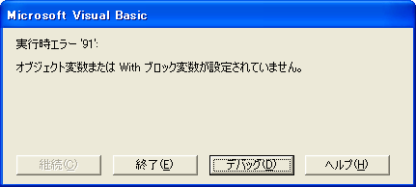

 | この場合は、一旦保存して閉じ、再度エクセルファイルを開いたのちに「更新」を行ってください。

①CSVダウンロード方法
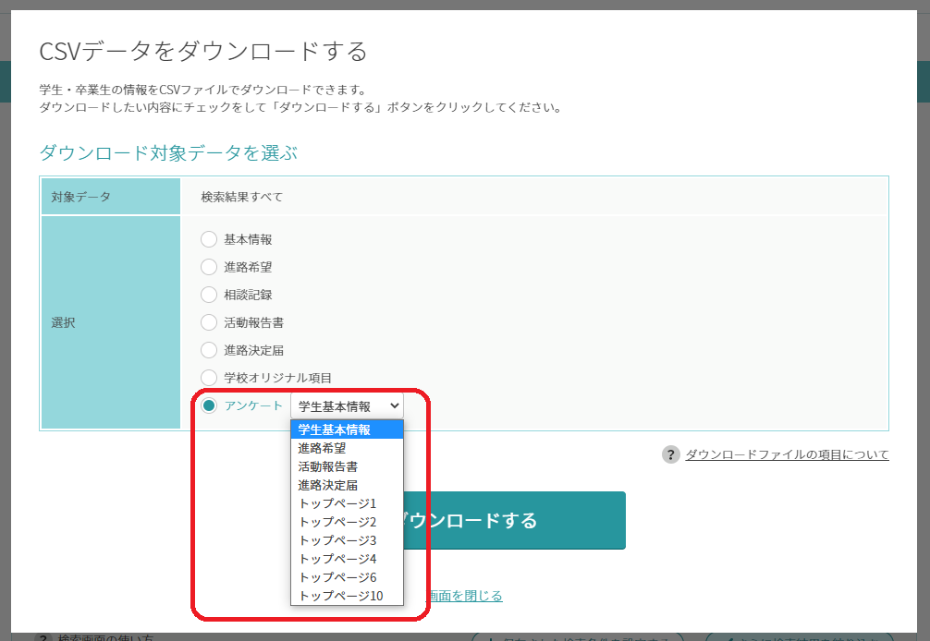
 | 当ツールはExcelの機能である「PowerQuery」を使用しています。
 | PowerQueryとは、2016年に公開されたMicrosoft製のデータ分析用Excelアドインであり、Excel2010以降に対応しています。
 | Excel2010以降で動作しますが、完全な動作を保証するものでは有りません。

① | アンケートデータのダウンロード

 | 対象となる学生を検索した上で、検索結果画面よりダウンロードを行います。

① | 学生検索より、「さらに検索結果を絞り込む」を押下してください。
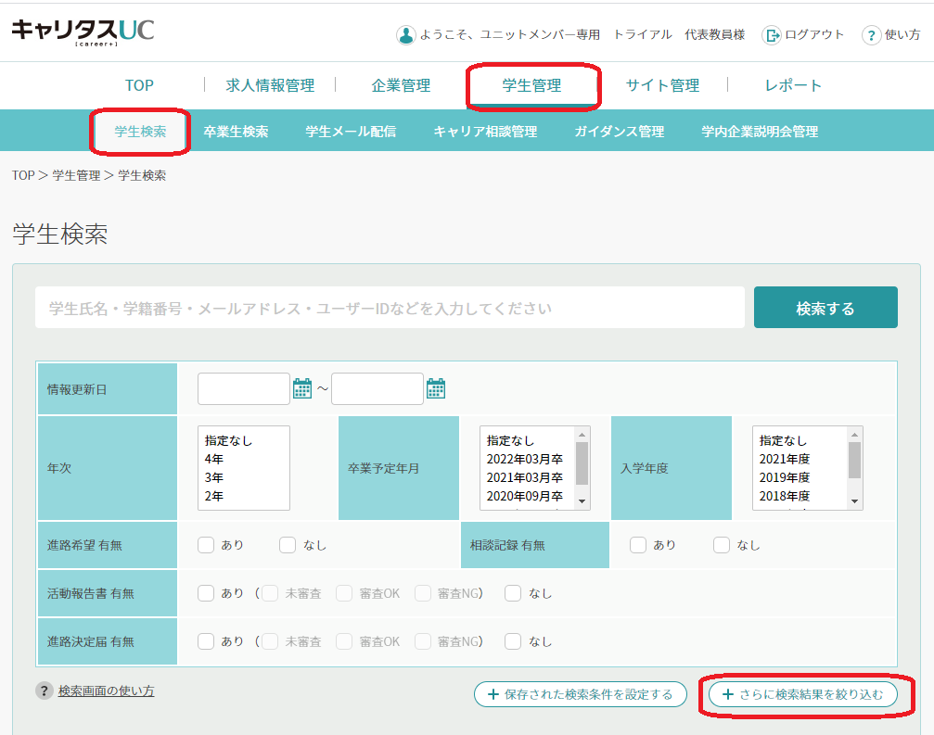

② | ダウンロードしたいアンケートによって、検索方法が異なります。

 | ◆TOPアンケートの場合の検索方法
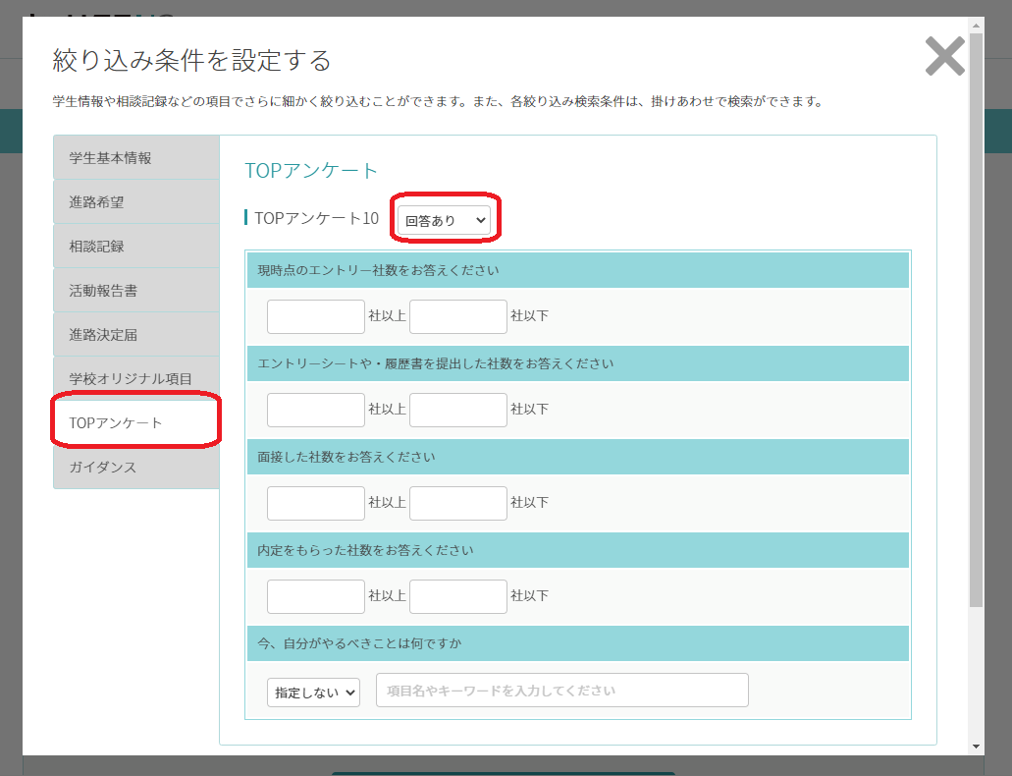

 | ◆TOPアンケート以外（学生情報、進路希望、活動報告書、進路決定届）の場合の検索方法
 | ※画像は、進路希望の場合
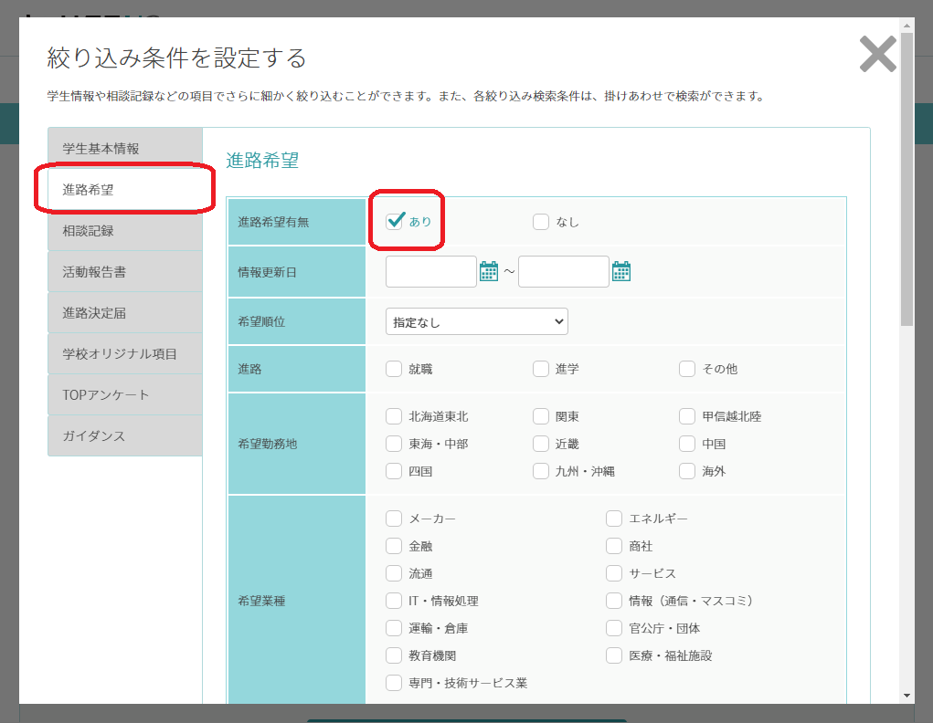

③ | 検索結果より、CSVをダウンロードします。
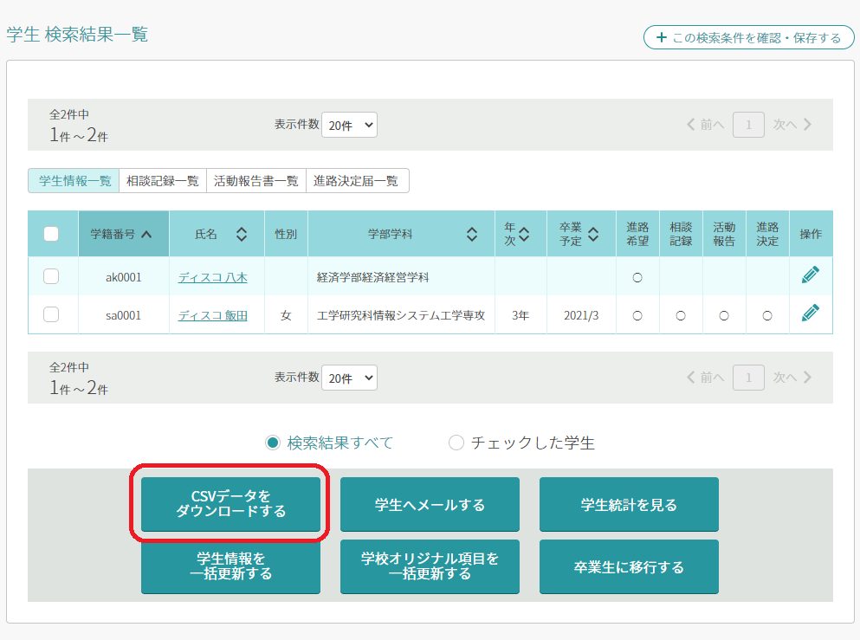

 | 必要なアンケートを選択して、「ダウンロードする」ボタンを押下してください。

②定義された名前を編集、削除するには
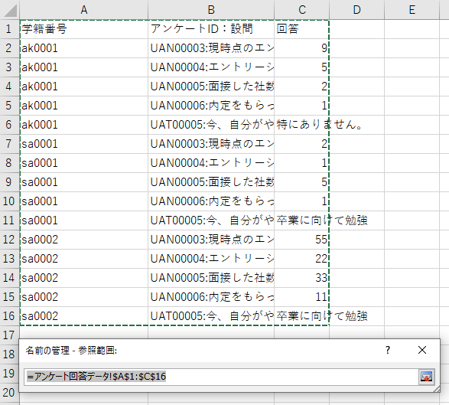
 | 当ツールはExcelの機能である「PowerQuery」を使用しています。
 | PowerQueryとは、2016年に公開されたMicrosoft製のデータ分析用Excelアドインであり、Excel2010以降に対応しています。
 | Excel2010以降で動作しますが、完全な動作を保証するものでは有りません。

② | 定義された名前を編集、削除するには

 | 設定された名前を編集したり、削除したりする方法です。
 | ショートカット キー「Ctrl」＋「F3」、または［数式］タブ－［定義された名前］グループ－［名前の管理］をクリックします。

 | ［名前の管理］ダイアログ ボックスが表示されます。

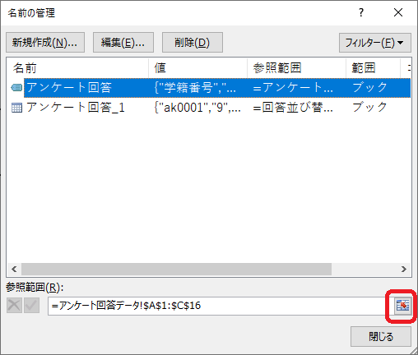

 | アンケート回答データに範囲を合わせます。

